Sheet1
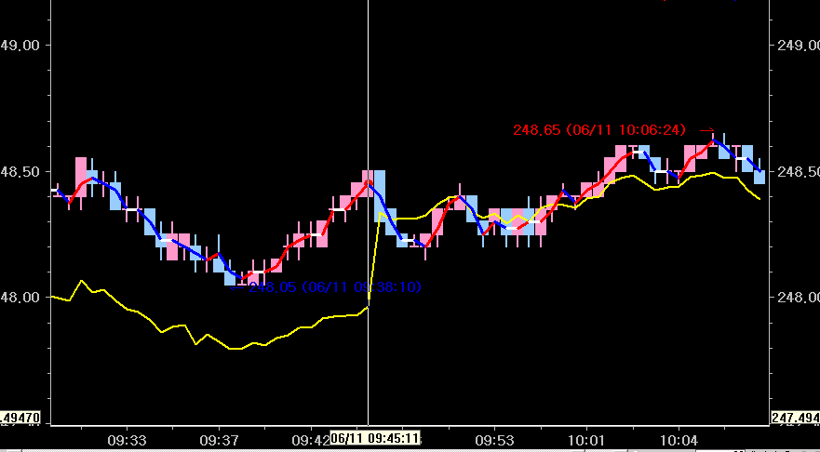

봉 가운데 가 중값
(상승시빨간색,하락시파란색

보정은 중값과 goldjisu 를 일치시켜 지표를 다시시작하는게 목적입니다
09:45:11에 보정시간지정 으로 보정 한것인데
다음봉에보정이되는데 중값과 goldjisu 를 일치시켜주세요 지금은 goldjisu가 약간 아래 있거든요

노란색 은 goldjisu

